UI
要件1_KDW003日別実績の修正_成果物一覧 | Dương
要件2_KMW003月別実績の修正_成果物一覧 | Dương
要件3_KDW006勤怠項目の設定(機能制御)_成果物一覧 | Sinh
要件4_KDWS03日別実績の修正(スマホ)_成果物一覧 | Khải

KMWS03_月別実績の修正（スマホ）_成果物一覧
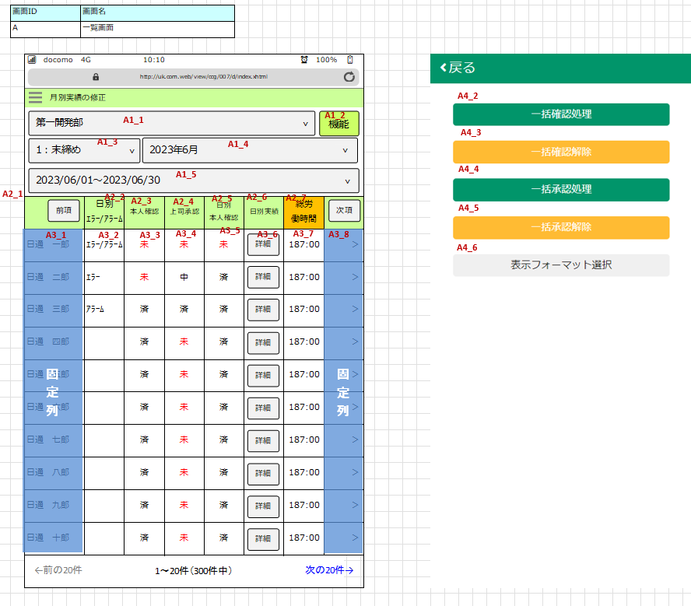
 |  | Tú + Sinh

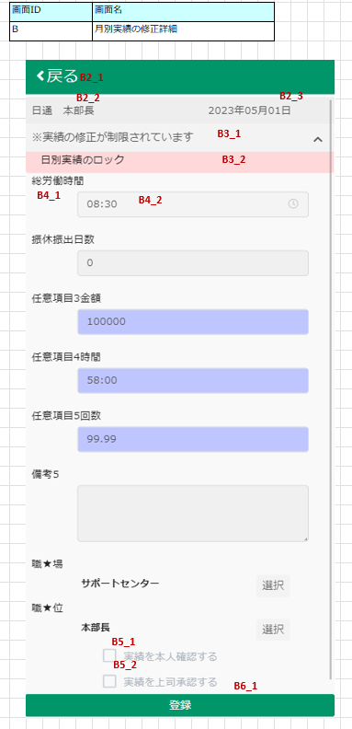
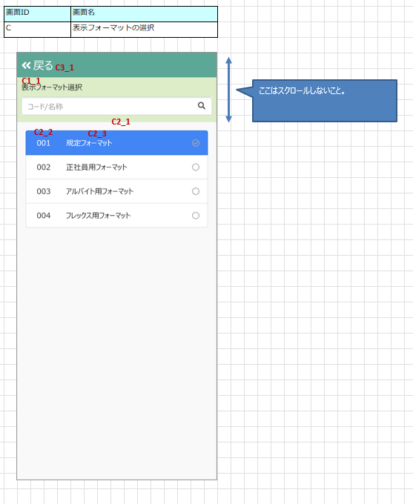
 |  |  | Khải + Dương

